Додаток №1
 |  |  |  |  |  |  | Додаток №1 до Запиту №2483АР
 | Форма цінової пропозиції

(Назва Учасника), надає свою пропозицію щодо участі у місцевій закупівлі підсумок для медичних рукавичок MOLLE
Відомості про підприємство

Відомості про особу (осіб), які уповноважені представляти інтереси Учасника

№ п/п | Технічні характеристики та опис |  |  |  | ОВ | Кількість | Ціна, за одиницю, (з урахуванням всіх податків і зборів) * | Вартість, грн., (з урахуванням всіх податків і зборів) *

 | Запит**
 | Назва | Візуалізація | Характеристики | Пропозиція (вказати модель (торгову марку), виробника, параметри та характеристики продукції, фотографія товару обов'язково) | Запит | Запит
1 | Підсумок для медичних рукавичок MOLLE | 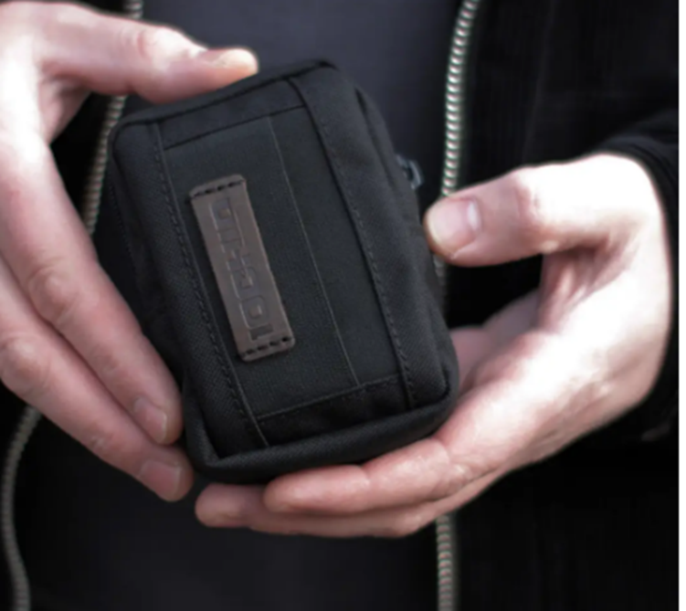 | Підсумок призначений для зберігання та швидкого доступу до медичних (оглядових) рукавичок під час виконання завдань в умовах надзвичайних ситуацій, тактичних місій або польових умов. Технічні характеристики: Підсумок для медичних рукавичок Система кріплення: MOLLE-сумісний інтерфейс Матеріал: Високоміцна кордура/нейлон (не менше 500D) Колір: Чорний Закриття: Еластична стяжка або липучка (Velcro), що забезпечує швидкий доступ Кількість рукавичок, що вміщуються: Не менше 3–4 пар у складеному вигляді Габарити: (10×10×3 см (±10%) Наявність дренажного отвору: Бажано Можливість відкриття в рукавичках: Так Сумісність: Універсальна сумісність з тактичними поясами, рюкзаками, бронежилетами через систему MOLLE Додатково: Внутрішній обмежувач або кишеня, що запобігає випадінню вмісту |  | шт | 600 | 0.00 ₴ | 0.00 ₴

Всього вартість пропозиції грн* |  |  |  |  |  |  | 0.00 ₴
* Товариство Червоного Хреста України є громадською неприбутковою організацією і просить надати максимальні знижки на товари, вказані у тендерній пропозиції.
** Закупівля відбувається одним лотом
Примітка: вартість одиниці продукції та загальну вартість пропозиції потрібно заповнювати у гривнях, зазначаючи цифрове значення, яке має не більше двох знаків після коми.

Умови оплати: _________________ (прописати)
Термін доставки з дати підписання договору: _________________ (календарних днів, прописати)
Ми погоджуємось, що всі витрати, пов’язані з доставкою товару, завантажувально-розвантажувальними роботами, здійснюються за рахунок Постачальника.м.Київ, Київська обл., (точна адреса буде надана переможцю перед заключенням договору).
Ми ознайомлені та погоджуємося з Умовами типового Договору ТЧХУ (Додаток №2 до Запиту).
Ми погоджуємося з умовами, що Замовник має право розділити дану закупівлю між декількома постачальниками за умови наявності більш вигідних умов на різні позиції.
Ми погоджуємося з умовами, що Замовник має право самостійно змінювати обсяги закупівлі в залежності від наявного фінансування до підписання договору.
Ми погоджуємося з умовами, що Ви можете відхилити нашу чи всі надані пропозиції, та розуміємо, що Ви не обмежені у прийнятті будь-якої іншої пропозиції з більш вигідними для Вас умовами.
Ми погоджуємось зафіксувати цінову пропозицію протягом 90 днів календарних днів з моменту подачі
Подаючи свою пропозицію ми підтверджуємо повну комплектацію та відповідність умовам зазначеним у Оголошенні.
Учасники повинні надсилати тендерні пропозиції з підписом і печаткою

 | Керівник організації/ФОП:____________________________ ( ____________________)
 | МП підпис ПІБ

